Пропозиція_товари
 |  |  |  |  |  | Додаток №1 до Запиту 3013МН
Форма цінової пропозиції

(Назва Учасника), надає свою пропозицію щодо участі у закупівлі недатованих щоденників з брендуванням.
Відомості про підприємство |  |  | Повне найменування учасника – суб’єкта господарювання
 |  |  | Ідентифікаційний код за ЄДРПОУ або реєстраційний номер облікової картки платника податків
 |  |  | Реквізити (адреса - юридична та фактична, телефон, факс, телефон для контактів, e-mail, розрахунковий рахунок)
Відомості про особу (осіб), які уповноважені представляти інтереси Учасника |  |  | (Прізвище, ім’я, по батькові, посада, контактний телефон).
Наявність тексту російською мовою суворо ЗАБОРОНЕНА
Учасники, для повноцінної участі у закупівлі, ОБОВ’ЯЗКОВО повинні надати зразок матеріралів для виготовлення щоденників. Кінцева дата прийняття взірців 21.05.2026 р. 18:00. Ненадання взірців є підставою для відхилення пропозиції.
№ п/п |  | Технічні характеристики та опис |  |  |  | Кількість, шт. | Ціна, за одиницю, (з урахуванням всіх податків і зборів) * | Вартість, грн., (з урахуванням всіх податків і зборів) *

 | Найменування
 |  | Запит** |  | Пропозиція
1 | 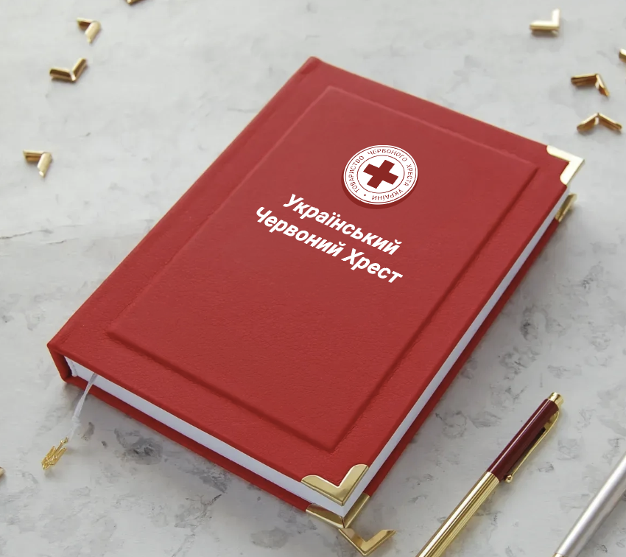 Щоденник недатований з брендуванням | Тип виробу: | Недатований щоденник | Тип виробу: |  | 250 |  | 0.00
 |  | Розмір: | 150 × 210 мм (допустиме відхилення ±3 мм) | Розмір:
 |  | Обкладинка |  | Обкладинка
 |  | Тип: | Тверда палітурка | Тип:
 |  | Матеріал: | Високоякісна штучна шкіра | Матеріал:
 |  | Колір: | Червоний згідно Додатку №2 | Колір:
 |  | Брендування згідно візуалізації |  | Брендування згідно візуалізації
 |  | Метод брендування: | якісний УФ друк або аналог | Метод нанесення тексту під логотипом:
 |  | Колір елементів брендування: | Білий | Колір елементів брендування:
 |  | Макет: | Надається Замовником. У складі пропозиції просимо надати технічні вимоги до макету | Макет:
 |  | Вимоги до брендування: | Чіткі контури, рівномірний рельєф, відсутність змазаних країв, деформацій або пошкодження матеріалу. Логотип має бути чітко візуально зчитуваний з відстані не менше 30 см, з рівномірним рельєфом по всій площі. | Вимоги до брендування:
 |  | Розташування брендування: | Відповідно до затвердженого макету, з дотриманням центрування та рівних відступів | Розташування брендування:
 |  | Декор обкладинки |  | Декор обкладинки
 |  | Рамка: | Об’ємна (випукла) центральна частина обкладинки з лицьової сторони згідно візуалізвції | Рамка:
 |  | Кути: | Металеві кутики — 4 шт. (по кутах обкладинки), надійно закріплені, без люфту. | Кути:
 |  | Конструкція |  | Конструкція
 |  | Кріплення блока: | з прошиванням ниткою | Кріплення блока:
 |  | Додаткове укріплення: | Поліграфічна марля або аналог | Додаткове укріплення:
 |  | Вимоги до відкривання: | Забезпечення розкриття на 170-180° | Вимоги до відкривання:
 |  | Лясе: | Червоний згідно Додатку №2 або білий | Лясе:
 |  | Пакування |  | Пакування
 |  | Індивідуальне: | Поліпропіленовий пакет, паперова обгортка або інший рівноцінний матеріал, що забезпечує захист виробу від механічних пошкоджень, забруднення та стирання. Використання стрейч-плівки, термоусадочної плівки без індивідуального захисного шару, а також пакування шляхом обмотування виробу плівкою не допускається. | Індивідуальне: | Згідно тех.завдання або ні
 |  | Групове: | 1. Групове пакування здійснюється у міцні картонні короби (гофрокартон або аналог), що забезпечують захист від: механічних пошкоджень; деформації обкладинки; вологи та забруднення (за звичайних умов транспортування). 2. Короби мають бути: сухими, чистими, без пошкоджень, без попереднього використання; придатними для штабелювання без деформації виробів. 3. Укладання виробів у коробах повинно виключати їх вільне переміщення під час транспортування. Кількість виробів у груповому пакуванні визначається Виконавцем, але не повинна призводити до пошкодження або деформації щоденників. | Групове: | Згідно тех.завдання або ні
 |  | Маркування: | Кожна одиниця групового пакування повинна містити маркування (друк або наліпку) із зазначенням: найменування виробу; кількості виробів у коробі; найменування Виконавця (або іншого ідентифікатора); позначень, наприклад: «Верх», «Обережно» (за потреби). | Маркування: | Згідно тех.завдання або ні
 |  | Потрібен стандартний блок, характеристики можуть бути змінними:
 |  | Внутрішній блок |  | Внутрішній блок
 |  | Кількість аркушів: | від 240 аркушів | Кількість аркушів:
 |  | Папір: | Офсетний або еквівалент( не крейдований) | Папір:
 |  | Щільність паперу: | 70-90 г/м² | Щільність паперу:
 |  | Колір паперу: | Білий або кремовий | Колір паперу:
 |  | Розліновка: | Клітинка або лінія з місцями для дат | Розліновка:
 |  | Структура наповнення |  | Структура наповнення
 |  | Титульна сторінка: | Місце для персональних даних власника | Титульна сторінка:
 |  | Інформаційний блок: | Календарі на поточний та наступний роки, перелік святкових і пам’ятних днів | Інформаційний блок:
 |  | Основна частина: | Одна календарна дата передбачає не менше однієї повної сторінки. | Основна частина:
 |  | Додаткові сторінки: | Чисті аркуші наприкінці блокнота для вільних нотаток | Додаткові сторінки:
 |  | Передній форзац: | Карта України, друк кольровий | Передній форзац:
 |  | Задній форзац: | Карта світу/Європи, друк кольоровий | Задній форзац:
 |  | Початок серійного виготовлення: | Лише після письмового (електронного) погодження Замовником першого зразка з виконаним брендуванням. | Початок серійного виготовлення: | Згідно тех.завдання або ні
Всього вартість пропозиції, грн* |  |  |  |  |  |  | 0.00
* Товариство Червоного Хреста України є громадською неприбутковою організацією і просить надати максимальні знижки на товар, вказаний у ціновій пропозиції.
** Закупівля відбувається одним лотом.
УМОВИ ОПЛАТИ:______________________________(обов'язково заповнити) Згідно політик ТЧХУ передплата може застосовуватись лише як виключення та становити не більше 50%
ТЕРМІН ПОСТАВКИ:___________________________(обов'язково заповнити)календарних днів з моменту укладання договору
Примітка: вартість одиниці продукції та загальну вартість пропозиції потрібно заповнювати у гривнях, зазначаючи цифрове значення, яке має не більше двох знаків після коми.
Ми погоджуємось, що всі витрати, пов’язані з пакуванням, маркуванням, доставкою товару, завантажувально-розвантажувальними роботами, здійснюються за рахунок Постачальника за наданою адресою.
Ми погоджуємося з умовами, що Замовник має право розділити дану закупівлю між декількома постачальниками за умови наявності більш вигідних умов на різні позиції.
Ми погоджуємося з умовами, що Ви можете відхилити нашу чи всі надані пропозиції, та розуміємо, що Ви не обмежені у прийнятті будь-якої іншої пропозиції з більш вигідними для Вас умовами.
Ми погоджуємось зафіксувати цінову пропозицію протягом 90 днів календарних днів з моменту подачі
Подаючи свою пропозицію ми підтверджуємо повну комплектацію та відповідність умовам зазначеним в Запиті.
Учасники повинні надсилати цінові пропозиції з підписом і печаткою (за наявності)

 |  | Керівник організації/ФОП:____________________________ ( ____________________)
 |  | МП підпис ПІБ

